상품제안서
지니큐 280ml C타입 LED 무드등 저소음 가습기 | 상품코드: S43914

 |  |  |  |  |  |  | 02-713-8555 | www.synergygift.co.kr
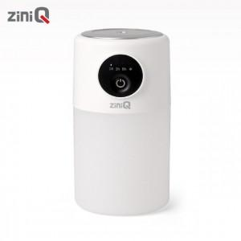 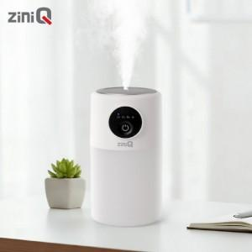

【상세/제작정보】

【인쇄/포장옵션】 | 레이저, 풀칼라 / 시판박스

【공급단가】 | 수량 | 30~ | 100~ | 500~ | 1,000~ | 3,000~
*VAT별도 | 단가 | 8,860원 | 8,380원 | 7,850원 | 7,750원 | 7,600원

【상품 URL】 | https://www.synergygift.co.kr:443/src/goods_detail.php?gdno=43914

